画面
機能設計書 |  | システム名 | プロジェクト名 | 登録日付 |  |  | 更新日付
 |  | Biz-X POTTS
画面レイアウト |  | サブシステム名 | 機能名名 | 登録担当者 |  |  | 更新担当者
 |  | 在庫 | 在庫照会

 | 画面レイアウト

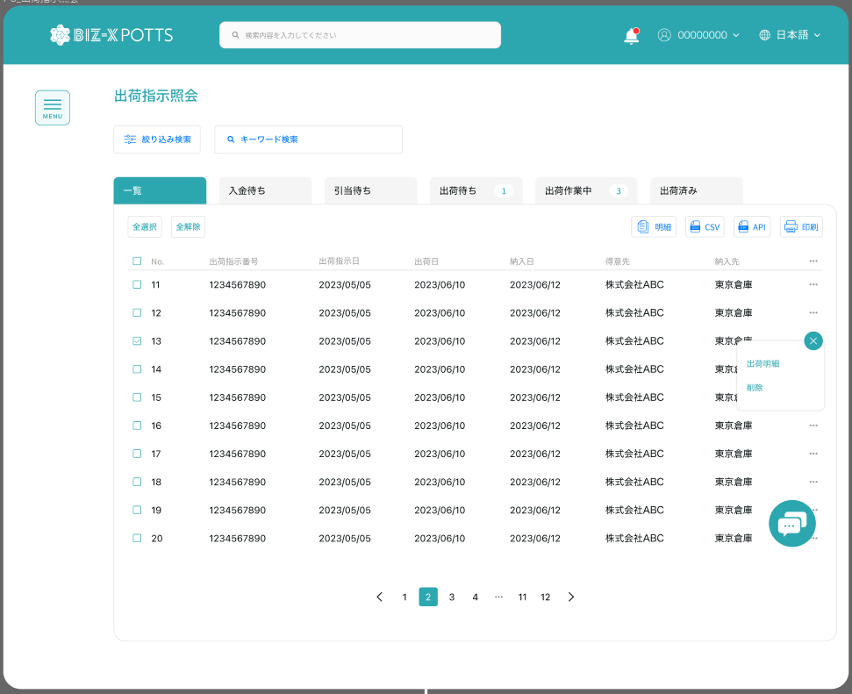

在庫照会

在庫データ取込

位置詳細

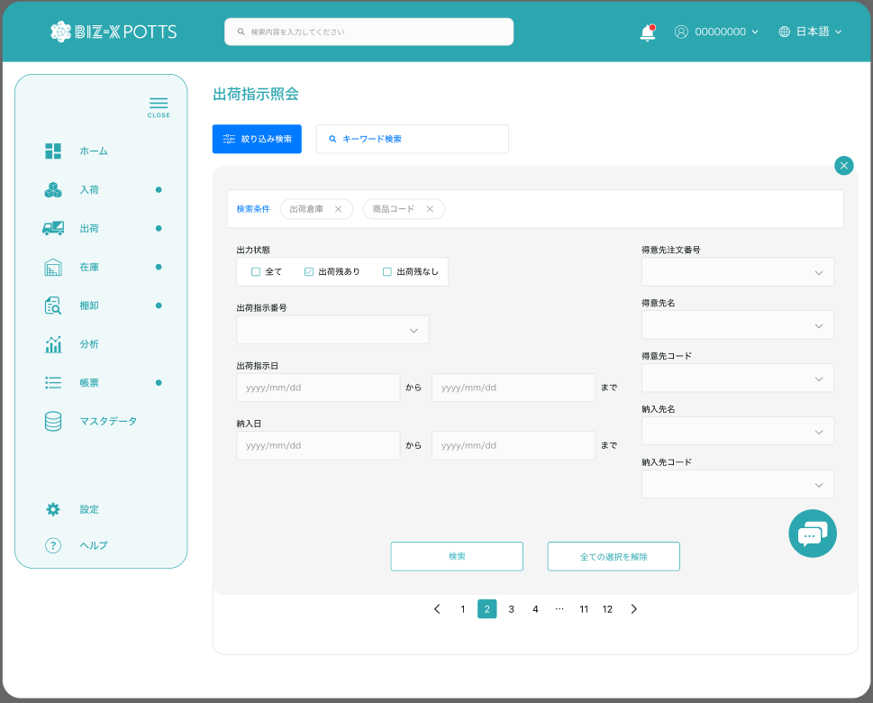

在庫照会

在庫データ取込

 |  |  |  |  | 具体项目参照
 |  |  |  |  | 【画面項目定義】

 | 位置明细
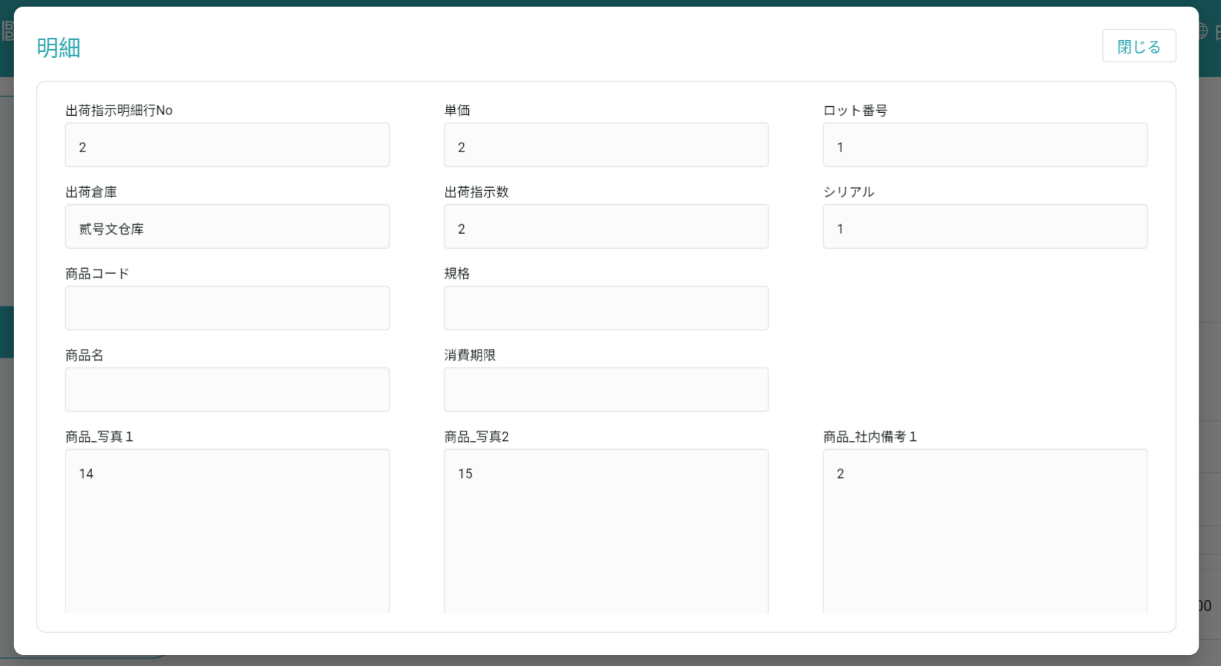

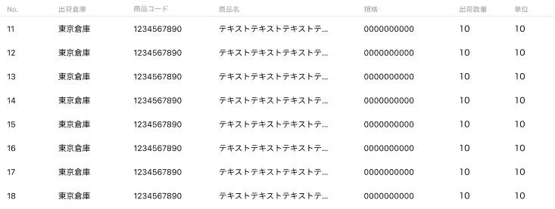

 |  |  |  |  |  | 具体项目参照
 |  |  |  |  |  | 【画面項目定義】

画面（SP）
機能設計書 |  | システム名 | プロジェクト名 | 登録日付 |  | 更新日付
 |  | Biz-X POTTS
画面レイアウト |  | サブシステム名 | 機能名名 | 登録担当者 |  | 更新担当者
 |  | 在庫 | 在庫照会

 | 画面レイアウト

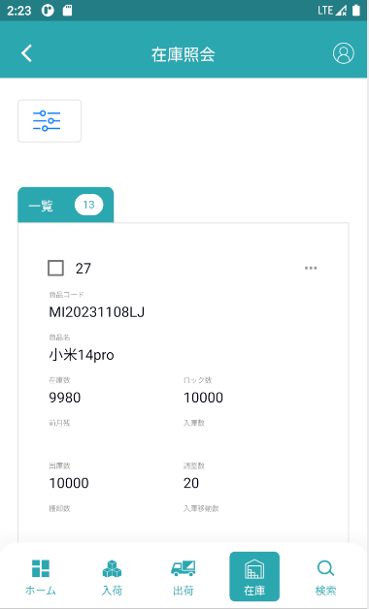
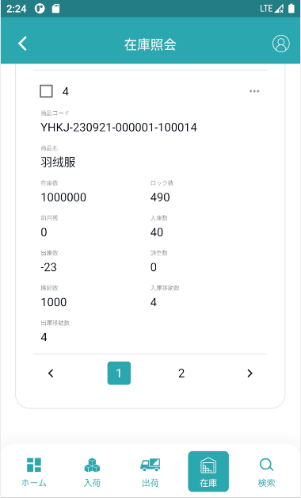

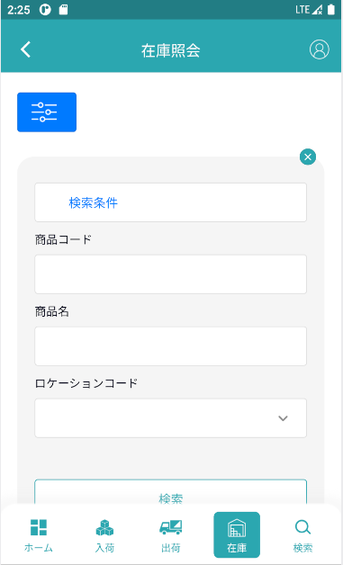
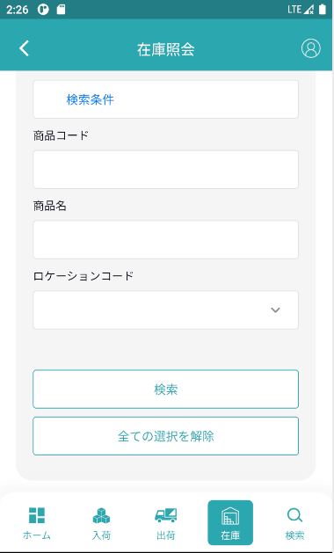

 |  |  |  |  | 具体项目参照
 |  |  |  |  | 【画面項目定義（SP）】

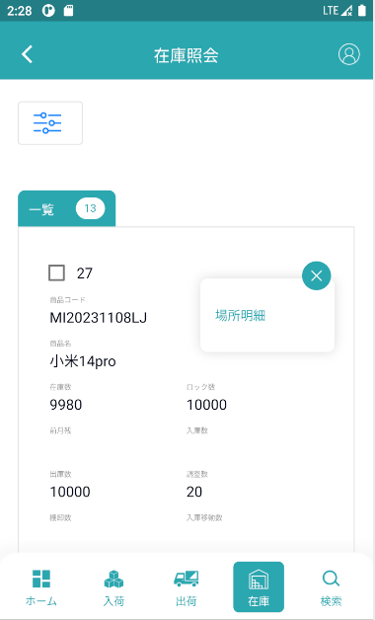
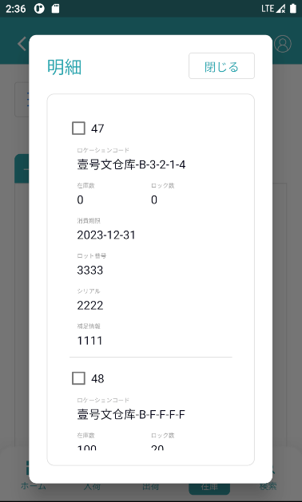

 |  |  |  |  | 具体项目参照
 |  |  |  |  | 【画面項目定義（SP）】

